Лист1
 | Петя | Ваня
176 | 174 | 87 |  |  | 176
 | 88 | 44

 |  |  |  |  | 178179

 | Петя | Ваня | Петя
179 | 177 | 175 | 87 |  | 180
 |  | 88 | 44
 | 89 | 87 | 43
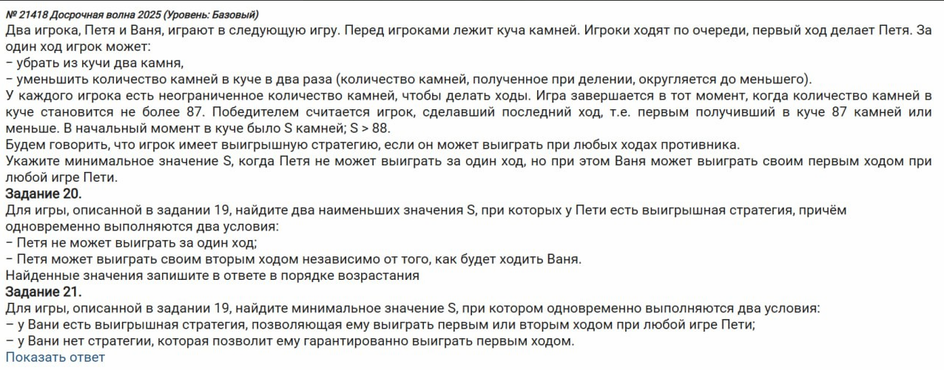
 |  | 44 | 22

 | Петя | Ваня | Петя | Ваня
180 | 178 | 176 | 174 | 87
 |  |  | 88 | 44
 |  | 89 | 87 | 43
 |  |  | 44 | 22
 | 90 | 88 | 86 | 43
 |  |  | 44 | 22
 |  | 45 | 43 | 21
 |  |  | 22 | 11

Лист2
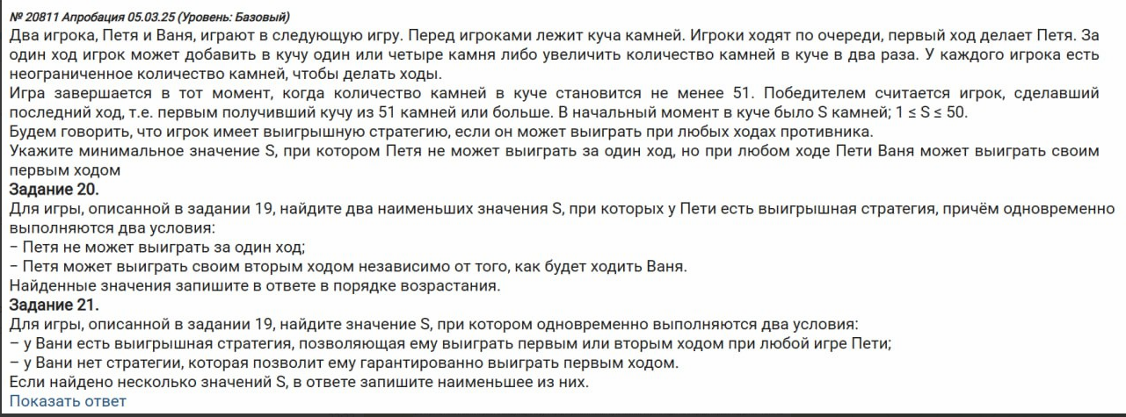
 | Петя | Ваня
25 | 26 | 52 |  |  | 25
 | 29 | 58
 | 50 | 100
 |  |  |  |  | 2124

 |  |  |  |  | 20

 | Петя | Ваня | Петя
24 | 25 | 26 | 52
 |  | 29 | 58
 |  | 50 | 100
 | 28 | 29 | 58
 |  | 32 | 64
 |  | 56 | 112
 | 48 | 49 | 98
 |  | 52 | 104
 |  | 96 | 192

 | Петя | Ваня | Петя | Ваня
20 | 21 | 22 | 23 | 46
 |  |  | 26 | 52
 |  |  | 44 | 88
 |  | 25 | 26 | 52
 |  |  | 29 | 58
 |  |  | 50 | 100
 |  | 42 | 43 | 86
 |  |  | 46 | 92
 |  |  | 84 | 168
 | 24 | 25 | 26 | 52
 |  |  | 29 | 58
 |  |  | 50 | 100
 |  | 28 | 29 | 58
 |  |  | 32 | 64
 |  |  | 56 | 112
 |  | 48 | 49 | 98
 |  |  | 52 | 104
 |  |  | 96 | 192
 | 40 | 41 | 42 | 84
 |  |  | 45 | 90
 |  |  | 82 | 164
 |  | 44 | 45 | 90
 |  |  | 48 | 96
 |  |  | 88 | 176
 |  | 80 | 81 | 162
 |  |  | 84 | 168
 |  |  | 160 | 320

Лист3
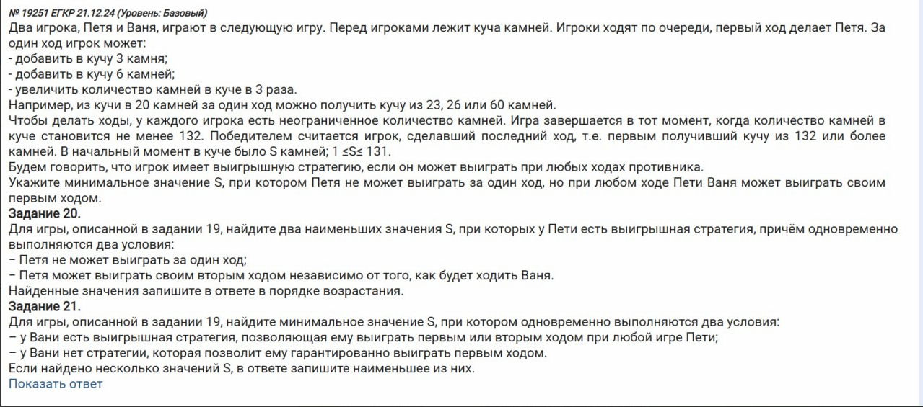
 | Петя | Ваня
41 | 44 | 132 |  |  | 41
 | 47 | 141
 | 123 | 369 |  |  | 3536

 |  |  |  |  | 32

 | Петя | Ваня | Петя
14 | 17 | 20 | 60
 |  | 23 | 69
 |  | 51 | 153
 | 20 | 23 | 69
 |  | 26 | 78
 |  | 60 | 180
 | 42 | 45 | 135
 |  | 48 | 144
 |  | 126 | 378

 | Петя | Ваня | Петя | Ваня
32 | 35 | 38 | 41 | 123
 |  |  | 44 | 132
 |  |  | 114 | 342
 |  | 41 | 44 | 132
 |  |  | 47 | 141
 |  |  | 123 | 369
 |  | 105 | 108 | 324
 |  |  | 111 | 333
 |  |  | 315 | 945
 | 38 | 41 | 44 | 132
 |  |  | 47 | 141
 |  |  | 123 | 369
 |  | 44 | 47 | 141
 |  |  | 50 | 150
 |  |  | 132 | 396
 |  | 114 | 117 | 351
 |  |  | 120 | 360
 |  |  | 342 | 1026
 | 96 | 99 | 102 | 306
 |  |  | 105 | 315
 |  |  | 297 | 891
 |  | 102 | 105 | 315
 |  |  | 108 | 324
 |  |  | 306 | 918
 |  | 288 | 291 | 873
 |  |  | 294 | 882
 |  |  | 864 | 2592

Лист4
 | Петя | Ваня
65 | 64 | 12 |  |  | 65
 | 63 | 12
 | 62 | 12
 | 61 | 12 |  |  | 66329
 | 60 | 12
 | 13 | 2

 | Петя | Ваня | Петя
329 | 328 | 327 | 65
 |  | 326 | 65
 |  | 325 | 65
 |  | 324 | 64
 |  | 323 | 64
 |  | 65 | 13
 | 327 | 326 | 65
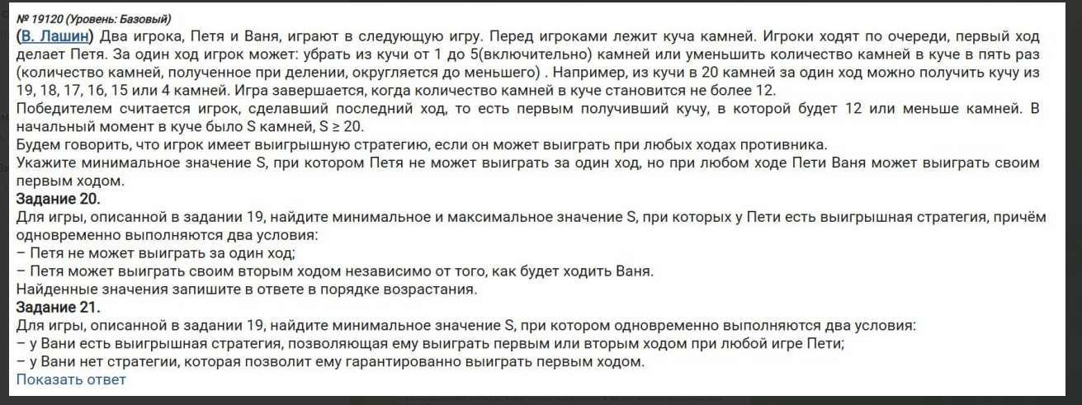
 |  | 325 | 65
 |  | 324 | 64
 |  | 323 | 64
 |  | 322 | 64
 |  | 65 | 13
 | 326 | 325 | 65
 |  | 324 | 64
 |  | 323 | 64
 |  | 322 | 64
 |  | 321 | 64
 |  | 65 | 13
 | 325 | 324 | 64
 |  | 323 | 64
 |  | 322 | 64
 |  | 321 | 64
 |  | 320 | 64
 |  | 65 | 13
 | 324 | 323 | 64
 |  | 322 | 64
 |  | 321 | 64
 |  | 320 | 64
 |  | 319 | 63
 |  | 64 | 12
 | 65 | 64 | 12
 |  | 63 | 12
 |  | 62 | 12
 |  | 61 | 12
 |  | 60 | 12
 |  | 13 | 2

 |  | Петя | Ваня | Петя | Ваня | Петя | Ваня | Петя | Ваня | Петя | Ваня | Петя | Ваня | Петя | Ваня | Петя | Ваня | Петя | Ваня | Петя | Ваня | Петя | Ваня | Петя | Ваня
 | 71 | 70 | 69 | 68 | 13 | 69 | 68 | 67 | 13 | 68 | 67 | 66 | 13 | 67 | 66 | 65 | 13 | 66 | 65 | 64 | 12 | 14 | 13 | 12 | 2
 |  |  |  | 67 | 13 |  |  | 66 | 13 |  |  | 65 | 13 |  |  | 64 | 12 |  |  | 63 | 12 |  |  | 11 | 2
 |  |  |  | 66 | 13 |  |  | 65 | 13 |  |  | 64 | 12 |  |  | 63 | 12 |  |  | 62 | 12 |  |  | 10 | 2
 |  |  |  | 65 | 13 |  |  | 64 | 12 |  |  | 63 | 12 |  |  | 62 | 12 |  |  | 61 | 12 |  |  | 9 | 1
 |  |  |  | 64 | 12 |  |  | 63 | 12 |  |  | 62 | 12 |  |  | 61 | 12 |  |  | 60 | 12 |  |  | 8 | 1
 |  |  |  | 13 | 2 |  |  | 13 | 2 |  |  | 13 | 2 |  |  | 13 | 2 |  |  | 13 | 2 |  |  | 2 | 0
 |  |  | 68 | 67 | 13 |  | 67 | 66 | 13 |  | 66 | 65 | 13 |  | 65 | 64 | 12 |  | 64 | 63 | 12 |  | 12 | 11 | 2
 |  |  |  | 66 | 13 |  |  | 65 | 13 |  |  | 64 | 12 |  |  | 63 | 12 |  |  | 62 | 12 |  |  | 10 | 2
 |  |  |  | 65 | 13 |  |  | 64 | 12 |  |  | 63 | 12 |  |  | 62 | 12 |  |  | 61 | 12 |  |  | 9 | 1
 |  |  |  | 64 | 12 |  |  | 63 | 12 |  |  | 62 | 12 |  |  | 61 | 12 |  |  | 60 | 12 |  |  | 8 | 1
 |  |  |  | 63 | 12 |  |  | 62 | 12 |  |  | 61 | 12 |  |  | 60 | 12 |  |  | 59 | 11 |  |  | 7 | 1
 |  |  |  | 13 | 2 |  |  | 13 | 2 |  |  | 13 | 2 |  |  | 13 | 2 |  |  | 12 | 2 |  |  | 2 | 0
 |  |  | 67 | 66 | 13 |  | 66 | 65 | 13 |  | 65 | 64 | 12 |  | 64 | 63 | 12 |  | 63 | 62 | 12 |  | 11 | 10 | 2
 |  |  |  | 65 | 13 |  |  | 64 | 12 |  |  | 63 | 12 |  |  | 62 | 12 |  |  | 61 | 12 |  |  | 9 | 1
 |  |  |  | 64 | 12 |  |  | 63 | 12 |  |  | 62 | 12 |  |  | 61 | 12 |  |  | 60 | 12 |  |  | 8 | 1
 |  |  |  | 63 | 12 |  |  | 62 | 12 |  |  | 61 | 12 |  |  | 60 | 12 |  |  | 59 | 11 |  |  | 7 | 1
 |  |  |  | 62 | 12 |  |  | 61 | 12 |  |  | 60 | 12 |  |  | 59 | 11 |  |  | 58 | 11 |  |  | 6 | 1
 |  |  |  | 13 | 2 |  |  | 13 | 2 |  |  | 13 | 2 |  |  | 12 | 2 |  |  | 12 | 2 |  |  | 2 | 0
 |  |  | 66 | 65 | 13 |  | 65 | 64 | 12 |  | 64 | 63 | 12 |  | 63 | 62 | 12 |  | 62 | 61 | 12 |  | 10 | 9 | 1
 |  |  |  | 64 | 12 |  |  | 63 | 12 |  |  | 62 | 12 |  |  | 61 | 12 |  |  | 60 | 12 |  |  | 8 | 1
 |  |  |  | 63 | 12 |  |  | 62 | 12 |  |  | 61 | 12 |  |  | 60 | 12 |  |  | 59 | 11 |  |  | 7 | 1
 |  |  |  | 62 | 12 |  |  | 61 | 12 |  |  | 60 | 12 |  |  | 59 | 11 |  |  | 58 | 11 |  |  | 6 | 1
 |  |  |  | 61 | 12 |  |  | 60 | 12 |  |  | 59 | 11 |  |  | 58 | 11 |  |  | 57 | 11 |  |  | 5 | 1
 |  |  |  | 13 | 2 |  |  | 13 | 2 |  |  | 12 | 2 |  |  | 12 | 2 |  |  | 12 | 2 |  |  | 2 | 0
 |  |  | 65 | 64 | 12 |  | 64 | 63 | 12 |  | 63 | 62 | 12 |  | 62 | 61 | 12 |  | 61 | 60 | 12 |  | 9 | 8 | 1
 |  |  |  | 63 | 12 |  |  | 62 | 12 |  |  | 61 | 12 |  |  | 60 | 12 |  |  | 59 | 11 |  |  | 7 | 1
 |  |  |  | 62 | 12 |  |  | 61 | 12 |  |  | 60 | 12 |  |  | 59 | 11 |  |  | 58 | 11 |  |  | 6 | 1
 |  |  |  | 61 | 12 |  |  | 60 | 12 |  |  | 59 | 11 |  |  | 58 | 11 |  |  | 57 | 11 |  |  | 5 | 1
 |  |  |  | 60 | 12 |  |  | 59 | 11 |  |  | 58 | 11 |  |  | 57 | 11 |  |  | 56 | 11 |  |  | 4 | 0
 |  |  |  | 13 | 2 |  |  | 12 | 2 |  |  | 12 | 2 |  |  | 12 | 2 |  |  | 12 | 2 |  |  | 1 | 0
 |  |  | 14 | 13 | 2 |  | 13 | 12 | 2 |  | 13 | 12 | 2 |  | 13 | 12 | 2 |  | 13 | 12 | 2 |  | 2 | 1 | 0
 |  |  |  | 12 | 2 |  |  | 11 | 2 |  |  | 11 | 2 |  |  | 11 | 2 |  |  | 11 | 2 |  |  | 0 | 0
 |  |  |  | 11 | 2 |  |  | 10 | 2 |  |  | 10 | 2 |  |  | 10 | 2 |  |  | 10 | 2 |  |  | -1 | 0
 |  |  |  | 10 | 2 |  |  | 9 | 1 |  |  | 9 | 1 |  |  | 9 | 1 |  |  | 9 | 1 |  |  | -2 | 0
 |  |  |  | 9 | 1 |  |  | 8 | 1 |  |  | 8 | 1 |  |  | 8 | 1 |  |  | 8 | 1 |  |  | -3 | 0
 |  |  |  | 2 | 0 |  |  | 2 | 0 |  |  | 2 | 0 |  |  | 2 | 0 |  |  | 2 | 0 |  |  | 0 | 0

Лист5
-5 | /2 (кратно 2) |  | /3 (кратно 3) |  | +1 (не кратно 3 и 2) |  |  | 19

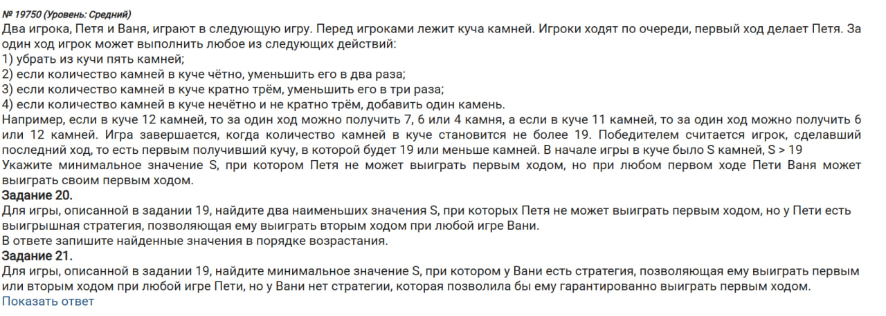
 | Петя | Ваня
25 | 20 | 10 |  | 25
 | 100000 | 50000
 | 100000 | 50000
 | 26 | 13

 | Петя | Ваня | Петя
43 | 38 | 33 | 11 |  | 40
 |  | 19 | 14 |  | 43
 |  | 100000 | 50000
 |  | 100000 | 50000
 | 100000 | 99995 | 99990
 |  | 50000 | 25000
 |  | 100000 | 50000
 |  | 100000 | 50000
 | 100000 | 99995 | 99990
 |  | 50000 | 25000
 |  | 100000 | 50000
 |  | 100000 | 50000
 | 44 | 39 | 13
 |  | 22 | 11
 |  | 100000 | 50000
 |  | 100000 | 50000

 | 60 | 55 | 50 | 45 | 15 | 30 | 25 | 20 | 10 | 20 | 15 | 10 | 5 | 100000 | 99995 | 99990 | 33330 | 60
 |  |  |  | 25 | 20 |  |  | 100000 | 50000 |  |  | 100000 | 50000 |  |  | 100000 | 50000
 |  |  |  | 100000 | 50000 |  |  | 100000 | 50000 |  |  | 5 | 0 |  |  | 100000 | 50000
 |  |  |  | 100000 | 50000 |  |  | 26 | 13 |  |  | 100000 | 50000 |  |  | 99996 | 33332
 |  |  | 100000 | 99995 | 99990 |  | 15 | 10 | 5 |  | 10 | 5 | 0 |  | 50000 | 49995 | 16665
 |  |  |  | 50000 | 25000 |  |  | 100000 | 50000 |  |  | 5 | 0 |  |  | 25000 | 12500
 |  |  |  | 100000 | 50000 |  |  | 5 | 0 |  |  | 100000 | 50000 |  |  | 100000 | 50000
 |  |  |  | 100000 | 50000 |  |  | 100000 | 50000 |  |  | 100000 | 50000 |  |  | 100000 | 50000
 |  |  | 100000 | 99995 | 99990 |  | 10 | 5 | 0 |  | 100000 | 99995 | 99990 |  | 100000 | 99995 | 99990
 |  |  |  | 50000 | 25000 |  |  | 5 | 0 |  |  | 50000 | 25000 |  |  | 50000 | 25000
 |  |  |  | 100000 | 50000 |  |  | 100000 | 50000 |  |  | 100000 | 50000 |  |  | 100000 | 50000
 |  |  |  | 100000 | 50000 |  |  | 100000 | 50000 |  |  | 100000 | 50000 |  |  | 100000 | 50000
 |  |  | 56 | 51 | 17 |  | 100000 | 99995 | 99990 |  | 100000 | 99995 | 99990 |  | 100000 | 99995 | 99990
 |  |  |  | 28 | 14 |  |  | 50000 | 25000 |  |  | 50000 | 25000 |  |  | 50000 | 25000
 |  |  |  | 100000 | 50000 |  |  | 100000 | 50000 |  |  | 100000 | 50000 |  |  | 100000 | 50000
 |  |  |  | 100000 | 50000 |  |  | 100000 | 50000 |  |  | 100000 | 50000 |  |  | 100000 | 50000

